取得予定表
※こちらの様式は勤務先の方に記入していただくものではございません。保護者様ご自身でご記入をお願いいたします。
出産予定表

 |  |  |  |  |  |  |  |  |  |  |  |  |  |  |  |  | 年 |  | 月 |  |  | 日
 |  |  |  |  |  |  |  |  |  |  |  |  |  |  |  |  |  |  |  |  |  | 年月日の記入は和暦・西暦どちらでも結構です。

 |  |  |  |  |  | 住 所
 |  |  |  |  |  | 保護者氏名

出産予定日 |  |  |  |  | 年 |  |  | 月 | 日 |  | 要 添付書類 （裏面参照） |  |  |  |  |  | （市使用欄） 認定いつまで |  |  | 月末まで

産前・産後休 取得予定期間 |  |  |  |  | 年 |  |  | 月 | 日 ～ |  |  |  |  |  |  | 年 |  | 月 |  |  | 日

育児休業 取得予定 |  |  |  | なし
 |  |  |  | あり → （ 年 月頃まで ）
 |  |  |  | ※ 育休取得予定の場合は、育児休業期間が決定し次第、速やかに「育児休業証明書」 （勤務先作成）と 「教育・保育給付認定（変更）申請書」（保護者作成）をご提出ください。

産休中の 連 絡 先 |  |  |  | TEL： |  | - |  |  | - |  |  |  |  | （続柄： |  |  |  |  | ）

【出産予定の子の入園・入所申請の場合】
(1) |  | 出産予定日に関わらず、利用希望月の1日時点で生後57日を経過していない場合は当月の利用調整対象外となります。

(2) |  | 利用開始月の１日時点で生後５７日を経過している場合は、妊娠・出産事由に該当しません。他の保育を必要とする事由が必要となります。就労事由による申請を行う際は、利用開始月の月末までに復職をし、復職後２週間以内に復職を証明する書類を提出いただく必要があります。

【兄姉の入園・入所申請の場合】
 | 出産に係る子の兄・姉の入所について、利用開始月の１日時点で母親が出産後５７日が経過している場合は、上記(２)と同様に妊娠・出産事由に該当しないため、他の保育を必要とする事由が必要となります。 就労事由による申請を行う際は、利用開始月の月末までに復職をし、復職後２週間以内に復職を証明する書類を提出いただく必要があります。

【在園児の場合】
 | 認定変更の必要があります。この書類に『教育・保育給付認定（変更）申請書』を添えて提出してください。 なお、妊娠・出産による認定は、標準時間・短時間認定を選べます。育児休業期間中では短時間認定のみとなります。

児童について
フリガナ |  |  |  |  | フリガナ |  |  |  |  |  |  |  | フリガナ
児 童 名 |  |  |  |  | 児 童 名 |  |  |  |  |  |  |  | 児 童 名
生年月日 |  |  | ・ ・ |  | 生年月日 |  |  | ・ ・ |  |  |  |  | 生年月日 |  |  | ・ ・
 |  |  |  |  |  |  |  |  |  |  |  | 市確認欄

 |  |  |  |  |  |  |  |  |  |  |  |  |  |  | 受付 |  | 入力 | 確認① |  | 確認②

添付書類は、母子手帳の下記２枚の コピーをそれぞれご用意ください。

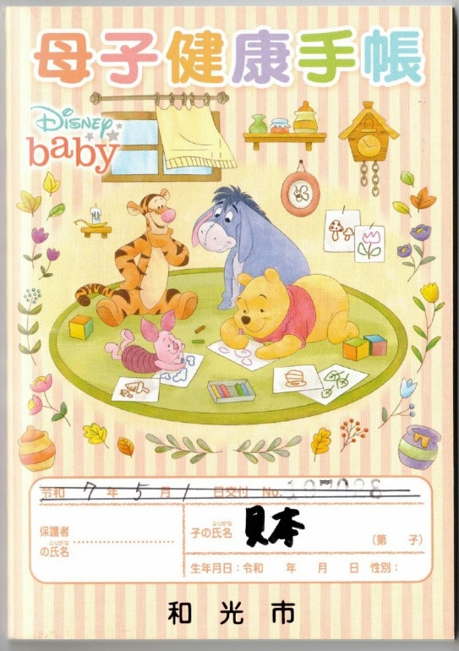
１ 表紙
 |  |  |  |  |  |  |  |  |  | ☆ 和光市外で手帳を発行した場合 ☆
 |  |  |  |  |  |  |  |  |  | 見本は和光市発行のものですが、市区町村ごとに母子手帳の書式は異なります。 和光市外で母子手帳を発行された方は、同様の内容が記載されたページ（保護者の氏名が記載されている表紙・分娩予定日が記載されているページ）をご提出ください。

見本

 |  |  |  |  |  |  | ← 保護者氏名を記入してから コピーを取ってください

２ 分娩予定日（和光市発行の母子手帳は４ページ）

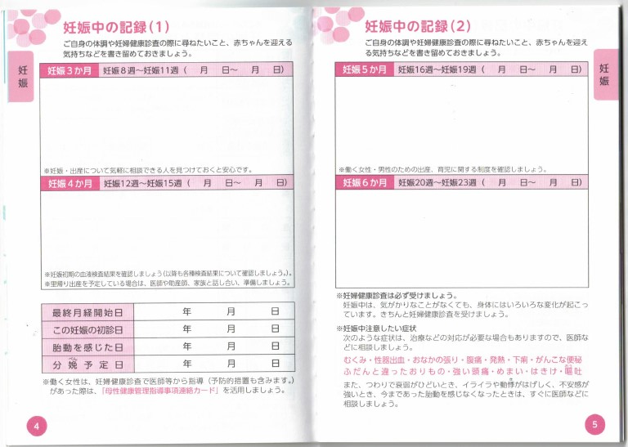
見本

 |  |  |  |  |  |  |  |  |  |  |  |  |  |  |  |  |  |  | ← 確認が必要なのは分娩予定日だけです。 他の欄に母子の健康状況等が記載されている場合は、なるべく隠してコピー・提出をお願いします。

 | ↑ 分娩予定日は手書きです。記入してからご提出ください。

